Datos personales
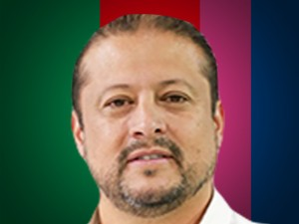

Nombres: | Diego Mauricio
Apellidos: | Garrido Villagómez
Facebook: | https://www.facebook.com/diego.garrido.37
Twitter: | @diegogarridov20
Descripción:

